상품제안서
레고 컬러머그330ml | 상품코드: F05278

 |  |  |  |  |  |  | 02-412-0044 | www.easy1.co.kr
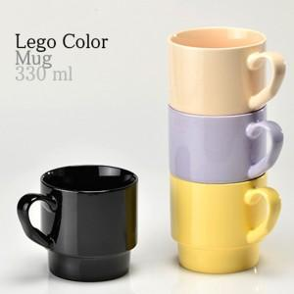

【상세/제작정보】 | ※ 전사인쇄 별도문의 인쇄시 색상 수와 기본크기 이상일 경우 인쇄비용은 추가될 수 있습니다.

【인쇄/포장옵션】 | 실크 / 포장불가능

【공급단가】 | 수량 | 100~ | 300~ | 500~ | 1,000~ | 3,000~
*VAT별도 | 단가 | 2,760원 | 2,660원 | 2,560원 | 2,460원 | 2,390원

【상품 URL】 | https://easy1.co.kr:443/src/goods_detail.php?gdno=5278

